Sheet1
编号 | ui名称 | 提交数量 | ui规格（宽*高） | 示意图（仅供参考） | 备注 | 命名 | 作用 | 界面整体效果
1 | 玩家名称底框 | 1 | 250*50
2 | 玩家等级底框 | 1 | 75*30
3 | 回合倒计时底框 | 1 | 60*120
4 | 角色头像框 | 1 | 100*100 |  |  |  | 头像框中显示攻击玩家与受击玩家头像
5 | 卡牌名字底背景 | 1 | 120*40
6 | 召唤兽面板 | 1 | 240*130 |  | 1.绿色区域为召唤兽名字显示区域 大小为120*30 2.黄色区域为召唤兽头像区域，规格为140*80 3.蓝色区域为召唤兽技能区域，规格为90*80 风格可参考主界面框体
7 | 怒气槽与怒气条 | 2 | 240*15 |  |  |  | 怒气槽自左向右开始蓄力
8 | 战斗背景 | 10（暂定） | 640*910 | 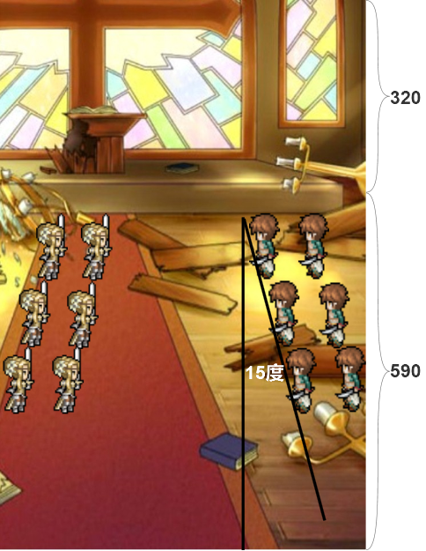 | 人物站位与垂直线夹角为15度-20度 |  |  | 